Revision History
업무기능분해도
업무기능분해도
BNK 중고차 판매/유통 사이트(모바일) |  |  |  |  | 상세설계서

개 정 이 력

버전 | 변경일 | 변경사유1 | 변경내용2 | 작성자 | 승인자
1.0 | 2017-05-22 | Initial Release | 최초작성 | 윤성원

01_매물상세
1. 화면 UI | 2. 초기표시

 |  | 1) | 화면이동 경로
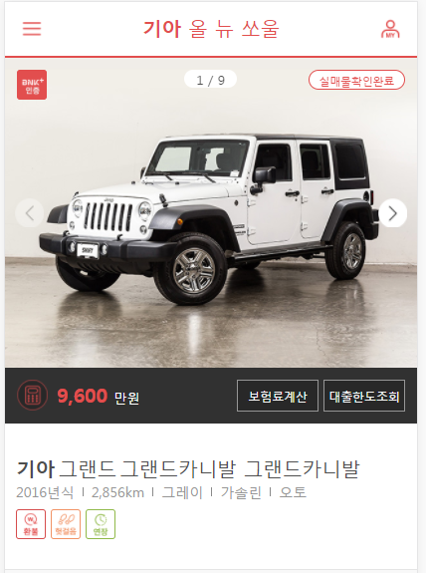
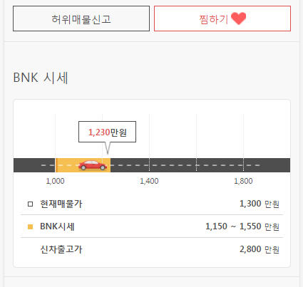
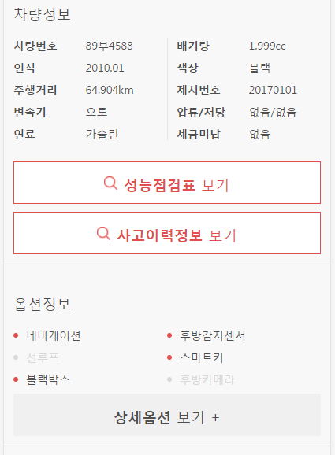
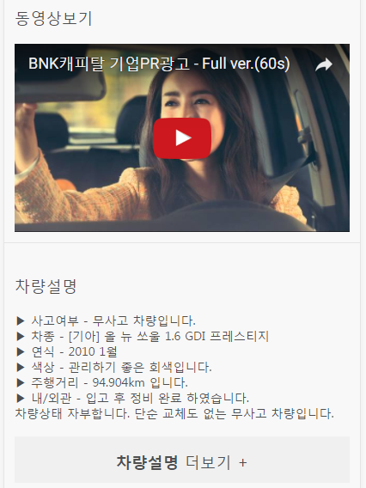
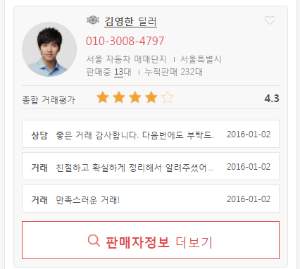
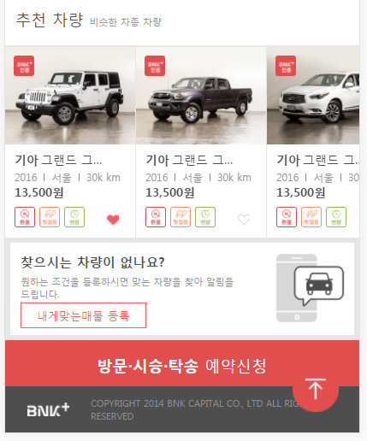

4
5
 |  | 2) | 초기표시

1

2
3
 |  | 3) 항목정의
 |  |  | No. | 항목명 | 대상 | 타입 / 길이 |  | 필수 | 기타
 |  |  | 1 | 매물이미지 | CAR_MST.CAR_IMAGE_CNT | img |  |  | 현재표시중인 매물이미지 초기값 : 이미지 등록순 1번
 |  |  | 2 | 매물이미지(이전) |  | btn |  |  | 등록순으로 표시할 이전 이미지가 없을 경우 비활성화
6
7
8
 |  |  | 3 | 매물이미지(다음) |  | btn |  |  | 등록순으로 표시할 다음 이미지가 없을 경우 비활성화
 |  |  | 4 | BNK인증 | CAR_MST.BNK_CONF_YN | icon |  |  | 'Y' 인경우만 아이콘 표시
 |  |  | 5 | 실매물확인완료 | CAR_MST.CAR_EXIST_YN | check |  |  | 실매물확인 BATCH에서 주기적으로 업데이트
 |  |  | 6 | 판매가격 | CAR_MST.SALE_AMT | btn
 |  |  | 7 | 보험료계산 |  | btn |  |  | 보험사이트 POPUP
9
 |  |  | 8 | 대출한도조회 |  | btn |  |  | BNK썸카 대출한도조회 POPUP
10
11
 |  |  | 9 | 차량명 | * 차량코드를 기준으로 유통플랫폼 DB의 차량코드 정보를 참조 CARCODE_FULL_VW.MAKER_NAME CARCODE_FULL_VW.MODELDETAIL_NAME CARCODE_FULL_VW.GRADE_NAME | label |  |  | 제조사 + △ + 세부모델 + △ + 등급
12
13
 |  |  | 10 | 차량 기본정보 | CAR_MST.CAR_REG_YEAR (연식) CAR_MST.USE_KM (주행거리) CAR_MST.CAR_COLOR (색상 : 공통코드 105) CAR_MST.CAR_FUEL (연료 : 공통코드 103) CAR_MST.CAR_MISSION (미션 : 공통코드 104) |  |  |  | 연식, 주행거리, 색상, 연료, 미션 정보를 PIPE 구분으로 표시
14
 |  |  | 11 | 보장아이콘 | CAR_GUAR_FRUITLESS_YN (헛걸음) CAR_GUAR_REFUND_YN (환불) CAR_GUAR_TERM_YN (보증기간) CAR_GUAR_CHECK_YN (무상점검) | icon |  |  | 클릭시 해당 팝업 표시
 |  |  | 12 | 허위매물신고 |  | btn |  |  | * 판매자만 가능하다는 의미를 모르겠음
 |  |  | 13 | 찜하기 | USER_INTEREST.USER_ID USER_INTEREST.CAR_SEQ
 |  |  | 14 | BNK시세 | CAR_MST.SALE_AMT |  |  |  | * 시세정보 표시 기준은 공통 설계서 참고
공통화
 |  |  | 15 | 차량정보 | 차량번호 : CAR_PLATE_NUM 연식 : CAR_MST.CAR_REG_YEAR 주행거리 : CAR_MST.USE_KM 변속기 : CAR_MST.CAR_MISSION (미션 : 공통코드 104) 연료 : CAR_MST.CAR_FUEL (연료 : 공통코드 103) 배기량 : 색상 : CAR_MST.CAR_COLOR (색상 : 공통코드 105) 제시번호 : 압류 : CAR_MST.ATTACH_CNT 저당 : CAR_MST.MORT_GAGE_CNT 세금미납 : CAR_MST.UNPAID_TAX
 |  |  | 16 | 성능점검표 보기
 |  |  | 17 | 사고이력정보 보기
15
 |  |  | 18 | 옵션정보 |  |  |  |  | 공통코드 : 102 및 102의 하위코드 참조 공통코드 : 112 (기본옵션)은 상시표시
공통화
 |  |  | 19 | 상세옵션 보기
 |  |  | 20 | 동영상보기 | CAR_MST.CAR_VIDEO_URL |  |  |  | URL이 설정되어있지 않은 경우, 또는 유효하지 않은 url인 경우 해당영역을 미표시
 |  |  | 21 | 차량설명 | CAR_MST.CAR_DESC
 |  |  | 22 | 차량설명 더보기
16
 |  |  | 23 | 상세옵션 상세 | CAR_OPTION.CAR_SEQ CAR_OPTION.OPTION_CD |  |  |  | 옵션 목록은 공통코드를 이용하고, 체크 여부는 CAR_OPTION TABLE을 참조
 |  |  | 24
 |  |  | 25
17
 |  |  | 26
23
 |  |  | 27
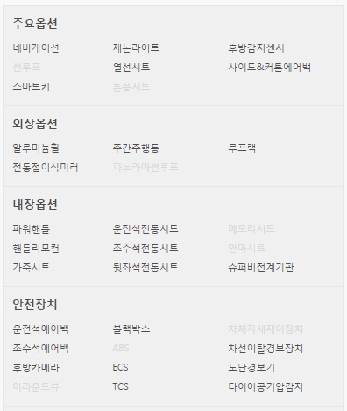
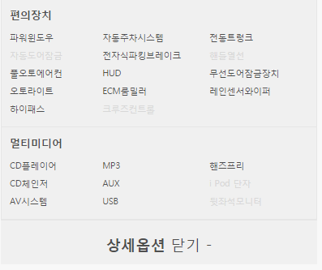
 |  |  | 28
 |  |  | 29
 |  |  | 30
18
 |  |  | ▶ Combo Box 참고

19

 |  | 4) | 동작설명

20
 |  |  | 1. 매물이미지

21
 |  |  | ★Validation Check
 |  |  | NO | 항목명 | 형식 |  | 메시지

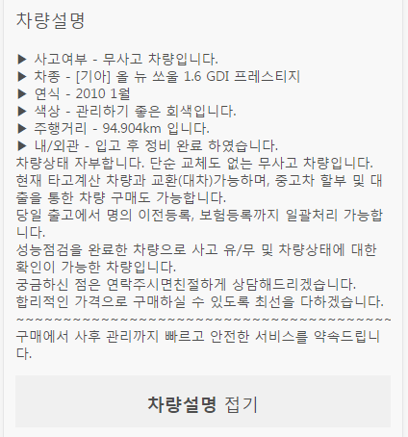
22

26
31
25
27

28
29
30

32
24

33

34

35

36

37

